Plan de Pruebas
Plan de Pruebas Generalistas

Informacion General
Cliente | LATAM
Tipo de Proyecto | Reservay compra de vuelos
Triada | Responsable del Cliente | Luis Petro
 | Lider de Pruebas (TPL) | CHOUCAIR TESTING S.A.
 | Responsable de Desarrollo | CHOUCAIR TESTING S.A.
Linea de Negocio (UEN) | Enterprise
Nombre de la Aplicación o proyecto | LATAM

Contexto del Proyecto
LATAM Airlines es una aerolínea multinacional chilena formada por la fusión de las aerolíneas sudamericanas LAN, TAM4 y sus filiales.5 Con sede en Santiago (Chile), la aerolínea opera vuelos para pasajeros a países en América, el Caribe, Europa, África, Asia, Medio Oriente y Oceanía, llegando a un total de 136 destinos en 24 países. En carga, la aerolínea sirve a más de 144 destinos en 26 países y está conformada por aproximadamente 45 000 empleados y que consiste con 310 aviones. Dicha compañía requiere de los servicios de Choucair Testing S.A.S, específicamente de su producto de pruebas Generales y básicas no funcionales, ha implementado cambios recientemente en la plataforma WEB funcionalidad consulta y compra de vuelos, las modificaciones realizadas “no afectan” su funcionalidad ya que fueron netamente de usabilidad y experiencia de usuario, el cliente quiere que se validen los siguientes flujos con mayor prioridad de acuerdo al impacto que tienen: 1. Consultar vuelos 2. Comprar vuelos 3. Consultar y comprar vuelos usando Millas LATAM Pass

Analisis de Riesgos
1. Identificar |  |  | 2. Evaluar |  |  | 3. Plan accion
Riesgos de Proyecto
Riesgo |  | Causa | Impacto | Probabilidad | Nivel de Riesgo | Plan de Accion o Mitigación
No realizar las pruebas en los tiempos establecidos. |  | Inestabilidad en el Ambiente de Pruebas | 3 | 2 | 6 | Notificar a los desarrolladores la inestabilidad del ambiente de prueba.
Inestabilidad de las Redes |  | Problemas con el Provedor | 3 | 3 | 9 | Tener a disponibilidad un canal alterno de las redes.
Alta rotación del equipo |  | Falta de Contextualizacion sobre el objetivo del proyecto y no aprovechar las habilidadesd del equipo | 3 | 2 | 6 | Ofrecer beneficios o resultados al finalizar el proyecto.
Cambio de Alcance |  | Mala comunicación con el cliente | 3 | 2 | 6 | Mejora de la comunicación mediante metodos de habla y escucha.
Finalización de soporte del proveedor |  | Finalización de contrato. | 3 | 1 | 3 | Seguimiento a las fechas de garantia y extención del contrato
Mala estimacion de los tiempos |  | Problemas de planificación y cronograma | 3 | 3 | 9 | Realizar proceso de estimación del tiempo

 |  |  |  |  |  | Riesgos de Producto
Riesgo |  | Causa | Impacto | Probabilidad | Nivel de Riesgo | Plan de Accion o Mitigación | Producto Ofrecido / Tipo de prueba
No poder realizar funciones correctas en la pagina web |  | Falta de verificacion y entrega rapida del producto | 3 | 2 | 6 | Verificación continua.
Demoras en tiempo de ejecucón y respuesta. |  | Falta de desempeño de la pagina web | 2 | 2 | 4 | Pruebas de performance
Falla en soporte por ingreso de numero de usuarios simultaneos |  | Ingresos de usuarios simultaneos | 3 | 2 | 6 | Pruebas de carga y estrés
No poder reconocer la adecuacion funcional de la interfaz del producto |  | Diseños de interfaz no amigable y falta de guia en el aplicativo | 2 | 2 | 4 | Verificar Diseño de la pagina web
Entorpecimiento en el desarrollo de plan de pruebas por falta de disponibilidad de usuarios concurrentes |  | 1 equipos de pruebas y multiples usuarios concurrentes | 3 | 3 | 9 | Gestionar y coordinar tiempos de pruebas de cada equipo

Fechas
Recursos
Alcance
Restricciones
 | Descripcion |  | Fijo | Ajustable | Elegible
Fechas: | Fecha de accion 15 dias Fecha Entrega: 20/05/2022 |  |  | x

Alcance: | Cumplimiento de las historias de usuarios (HU001 RESERVA DE VUELOS) |  | x

Recursos | Lider de desarrollo, Equipo de Pruebas Choucair, Product Owner |  | x

Estrategia de Pruebas Enfocandose mas a estrategia de diseño y estrategia de ejecucion de pruebas
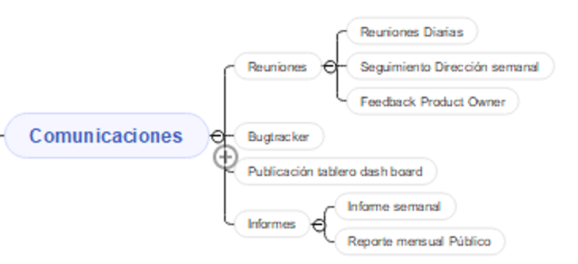 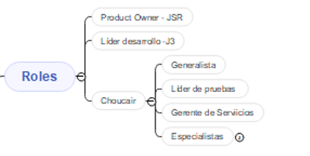 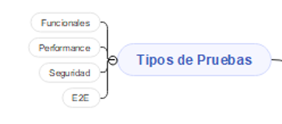 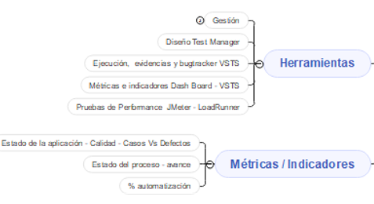

Alcance de Pruebas
Aspectos a realizar en el alcance:
Release1 - Consultar Vuelos
Release1 - Comprar vuelos
Release 1 -Consultar y comprar vuelos utilizando Millas LATAM Pass

Fuera de alcance de pruebas:

Fuera de alcance de Pruebas:
 | Exploradores y navegadores | diferentes a Mozilla v47 y Chrome 41
 | Dispositivos moviles: no se realizaran pruebas

Criterios
Criterios de Entrada / Supuestos:

Ejemplo
1. La pagina web este desarrollada y se encuentra estable. Es decir, esta es testeable.
2.Los requisitos están aprobados y conostituyen el alcance del proyecto.
3. Los ambientes de pruebas se entregan estables.
4. Los documentos están completos y validados antes de inicio de pruebas.
5. Las HU ya estan definidas y aprobadas.

